商标吊牌订购
JUST JEANS辅料订购单

订购公司 | 绮丽集团有限责任公司 |  | 地址 | 山东省青岛市市南区南京路2号绮丽大厦2901
开票公司 | 青岛绮丽佳荣制衣有限公司 |  | 送货地址 | 山东省聊城市临清市老赵庄镇南丁村赛诚制衣有限公司 郝玉巧 13561252594
JUST JEANS -TOP/DRESS/BOTTOM
图片描述
 |  |  | 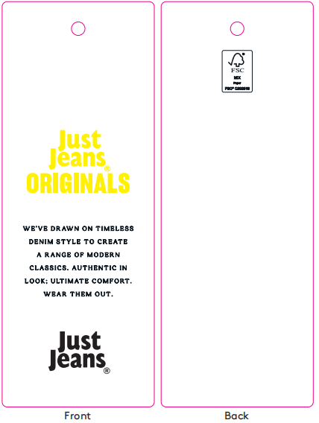 | 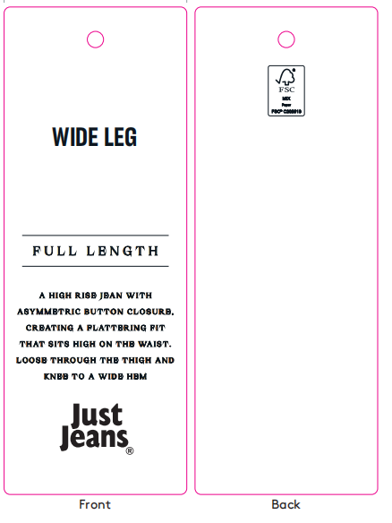 | / | / | 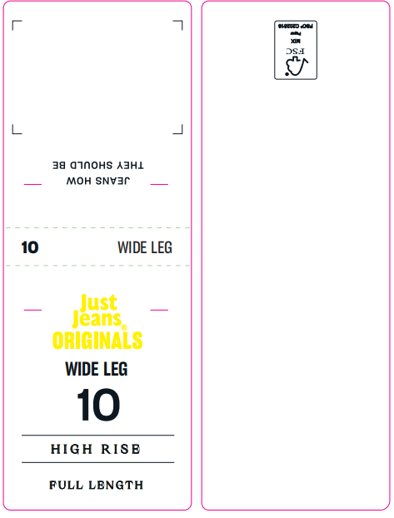 |  |  |  |  |  |  |  |  |  |  |  | 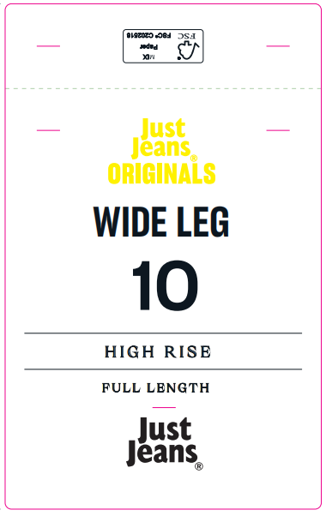
编号 |  |  | JJW-OR-IT-001Origi nals_Innovation Ti cket-STANDARD | JJW-OR-STOriginals _Product Swing Ticket | JJW-ST-001绳子 | JJW-CS-002串绳手工 费2片 | JJW-OR-WTOriginals _Waist Tag |  |  |  |  |  |  |  |  |  |  |  | JJW-OR-PTOriginals _Back Pocket Tag
规格 |  |  | 45mm X 120mm | 45mm X 120mm | 37cm | / | 40mm X 108mm |  |  |  |  |  |  |  |  |  |  |  | 75mm X 120mm
款号 | 颜色 | PO数/件 |  |  |  |  | 6# | 8# | 9# | 10# | 11# | 12# | 14# | 16# | 18# | 20# | 22# | 24# | 6# | 8# | 9# | 10# | 11# | 12# | 14# | 16# | 18# | 20# | 22# | 24#
039443 | WASHED BLACK | 1050 | 1140 | 1140 | 1140 | 1140 | 120 | 180 | 110 | 210 | 115 | 160 | 150 | 95 |  |  |  |  | 120 | 180 | 110 | 210 | 115 | 160 | 150 | 95
039443 | SHIDOW TIDE | 1170 | 1260 | 1260 | 1260 | 1260 | 130 | 205 | 120 | 225 | 130 | 175 | 170 | 105 |  |  |  |  | 130 | 205 | 120 | 225 | 130 | 175 | 170 | 105
合计 |  |  | 2400 | 2400 | 2400 | 2400 | 250 | 385 | 230 | 435 | 245 | 335 | 320 | 200 | 0 | 0 | 0 | 0 | 250 | 385 | 230 | 435 | 245 | 335 | 320 | 200 | 0 | 0 | 0 | 0

合计

